DADOS GERAIS
RELATÓRIO MENSAL DE OUVIDORIA ÓRGÃO: DEPARTAMENTO DE TRÂNSITO DO DISTRITO FEDERAL

GRÁFICO 1: Manifestações Por Tipologia (ABR)
GRÁFICO 1: Manifestações Por Tipologia (MAI)
GRÁFICO 1: Manifestações Por Tipologia (JUN)

TIPOLOGIA | JANEIRO | FEVEREIRO | MARÇO
SOLICITAÇÕES | 321 | 270 | 227
RECLAMAÇÕES | 1,030 | 1,081 | 760
DENÚNCIAS | 14 | 7 | 2
ELOGIOS | 52 | 27 | 13
SUGESTÕES | 34 | 30 | 23
INFORMAÇÕES | 24 | 31 | 33
DEN/LICITAÇÕES | - | - | -
TOTAL | 1475 | 1446 | 1058

ATENDIMENTO | JANEIRO | FEVEREIRO | MARÇO
GERA DEMANDA | 40 | 70 | 20
NÃO GERA DEMANDA | 20 | 30 | 9
TOTAL
GRÁFICO 2: Tipo de Atendimento
 | JANEIRO | FEVEREIRO | MARÇO
GERA DEMANDA | 40 | 70 | 20
NÃO GERA DEMANDA | 20 | 30 | 9
TOTAL

MEIO DE ENTRADA | JANEIRO | FEVEREIRO | MARÇO
TELEFONE | 707 | 653 | 410
INTERNET | 579 | 652 | 540
PRESENCIAL | 186 | 137 | 98
E-MAIL | - | - | -
CARTA | - | - | -
OFÍCIO | 3 | 4 | 3
DENÚNCIA/0800 | - | - | -
MÍDIA | - | - | -
EVENTOS EXT | - | - | 7
FAX | - | - | -
TOTAL | 1475 | 1446 | 1058

GRÁFICO 3: Manifestações por Meio de Entrada

ÍNDICES
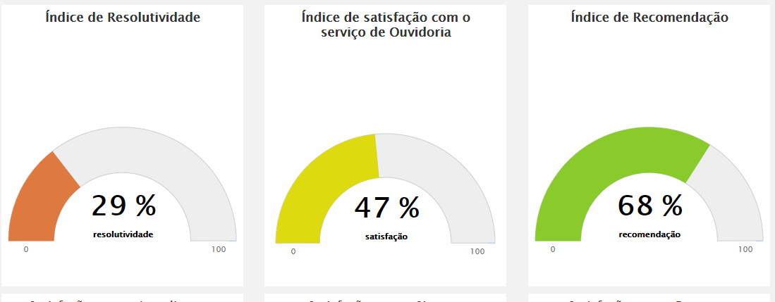
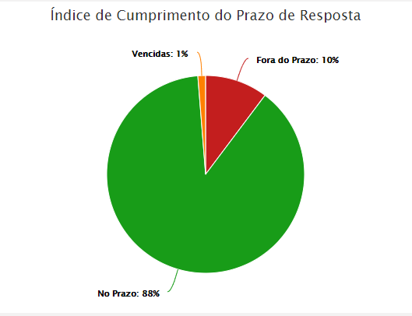
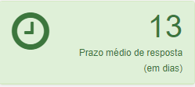
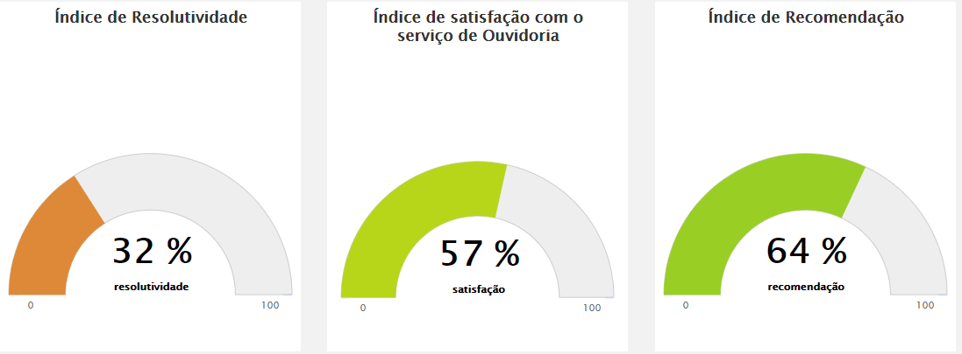
RELATÓRIO MENSAL DE OUVIDORIA ÓRGÃO: DEPARTAMENTO DE TRÂNSITO DO DISTRITO FEDERAL

JANEIRO

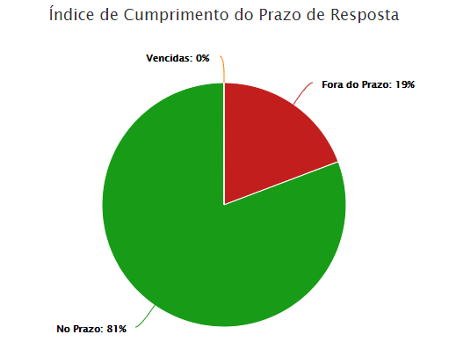
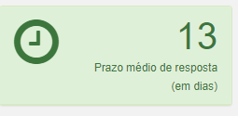
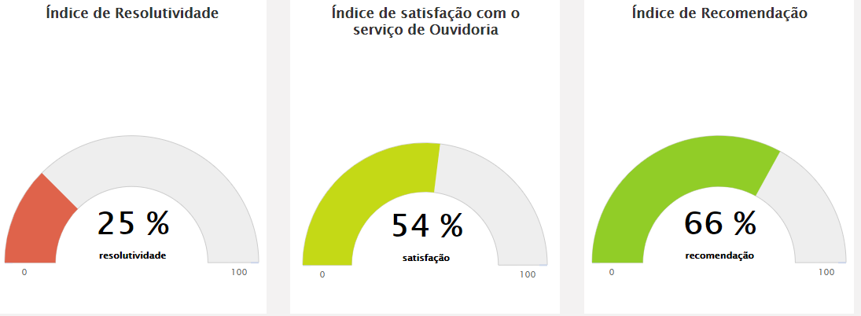

FEVEREIRO
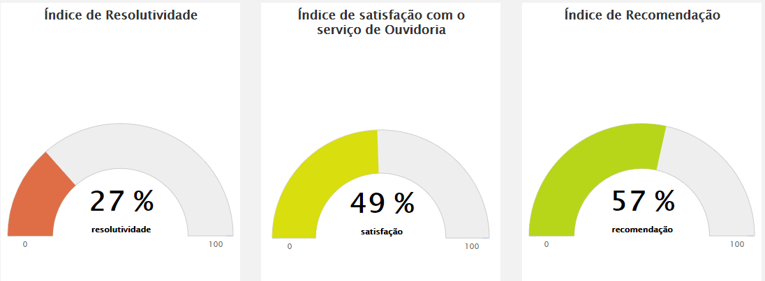
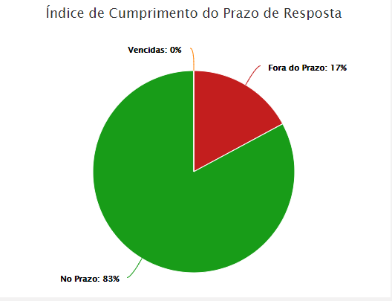
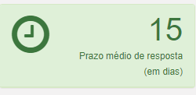
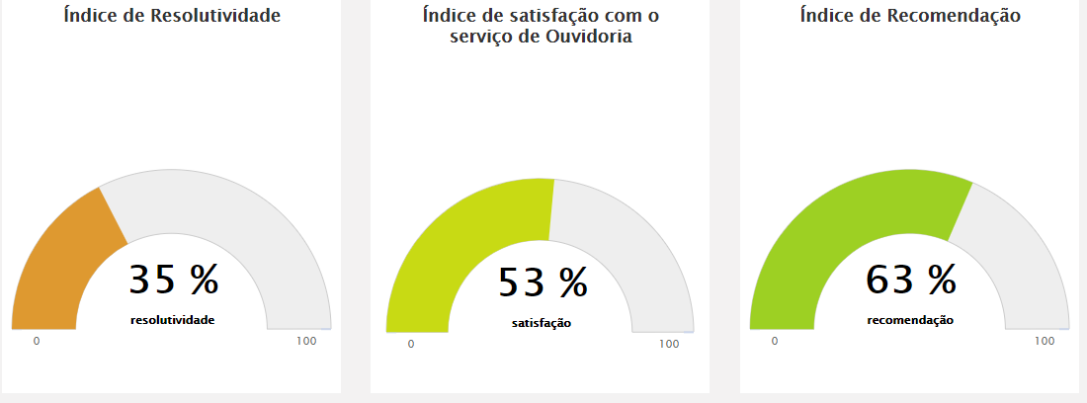

MARÇO

DADOS POR TIPOLOGIA
RELATÓRIO MENSAL DE OUVIDORIA ÓRGÃO: DEPARTAMENTO DE TRÂNSITO DO DISTRITO FEDERAL

Gráfico 1: Principais Solicitações
SOLICITAÇÕES | JANEIRO | FEVEREIRO | MARÇO
Quebra-molas | 54 | 31 | 25
Veículo abandonado | 52 | 47 | 16
Sinalização de trânsito | 34 | 27 | 14
Fiscalização de trânsito em vias | 22 | 21 | 25
Demarcação vagas estacionamento | 20 | 15 | 14
Outros | 139 | 129 | 133
TOTAL | 321 | 270 | 227

RECLAMAÇÕES | JANEIRO | FEVEREIRO | MARÇO
Emissão da CNH | 278 | 272 | 248
Veículo estacionado em local irregular | 78 | 83 | 59
Emissão CRLV | 60 | 54 | 30 | 46
Fiscalização de som automotivo | 60 | 72 | 63
Gráfico 2: Principais Reclamações
Veículo abandonado | 60 | 63 | 50
Outros | 494 | 537 | 310
TOTAL | 1030 | 1081 | 760

DENÚNCIAS | JANEIRO | FEVEREIRO | MARÇO
Servidor Público | 9 | 6 | 1
Conduta de Servidor do DETRAN-DF | 3 | 1 | 0
Viaturas de trânsito | 1 | 0 | 0
Outros | 1 | 0 | 1
TOTAL | 14 | 7 | 2

Gráfico 3: Principais Denúncias
ELOGIOS | JANEIRO | FEVEREIRO | MARÇO
Conduta de servidor do DETRAN-DF | 18 | 4 | 4
Servidor Público | 10 | 7 | 3
Serviço prestado por órgão/entidade | 9 | 9 | 3
Funcionamento de órgão público | 8 | 2 | 1
Fiscalização Poluição Sonora | 2 | 0 | 0
Outros | 5 | 5 | 2
TOTAL | 52 | 27 | 13
Gráfico 4: Principais Elogios

